Proyecto
Proyecto medio | a | b | c | d
 | 3 | 1.12 | 2.5 | 0.35

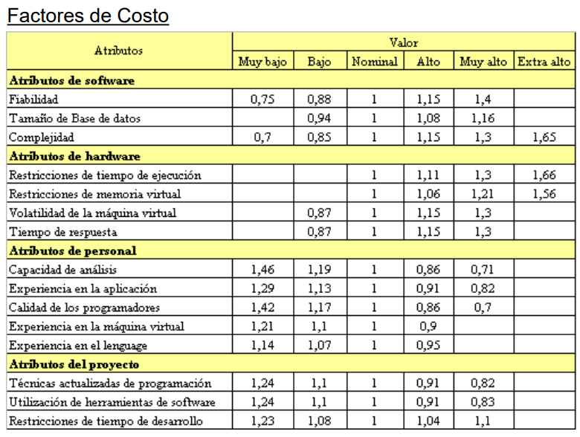
Factores de costo | Fiabilidad | 1
 | Tamaño bd | 1
 | Complejidad | 1.3
 | Restricciones tiempo de ejecución | 1
 | Restricciones memoria virtual | 0
 | Volatilidad maquina virtual | 0
 | Tiempo de respues | 1
 | Capacidad de analisis | 0.86
 | Experiencia en la aplicación | 0.91
 | Calidad de los programadores | 1
 | Experiencia en la maquina virtual | 1.21
 | Experiencia en el lenguaje | 1
 | Tecnicas actualizadas de programacion | 1
 | Utilizacion de herramientas de software | 0.91
 | Restricciones de tiempo | 1.1
Suma factores de costo |  | 13.29


Factores funcionales de peso | Simple | Media | Compleja | Contador | Total multi
# entrada usuario | 7 | 10 | 15 | 8 | 80
# salida usuario | 5 | 7 | 10 | 8 | 56
# consultas usuario | 3 | 4 | 6 | 6 | 24
# archivos lógicos internos (tablas) | 4 | 5 | 7 | 17 | 85
# interfaces externas | 3 | 4 | 6 | 0 | 0
 |  |  |  | Suma Factores de peso | 245
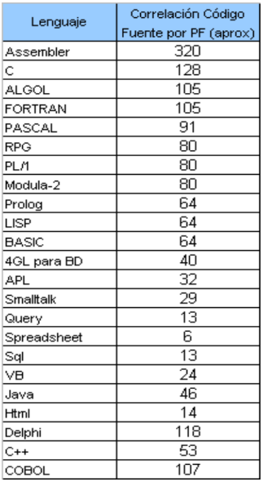
 |  |  |  |  | La familia más cercana > https://domingogallardo.github.io/apuntes-lpp/teoria/tema01-historia-lenguajes-programacion/imagenes/genealogia-de-los-lp.png

PF | 191.8105

Lenguaje | Correlación
Python | 53

LOC=PF* Correlación
LOC | 10165.9565 | (Lineas de código)
KLOC /1000 | 10.1659565 | (Kilo o miles línea de código)

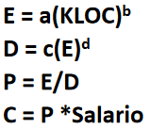
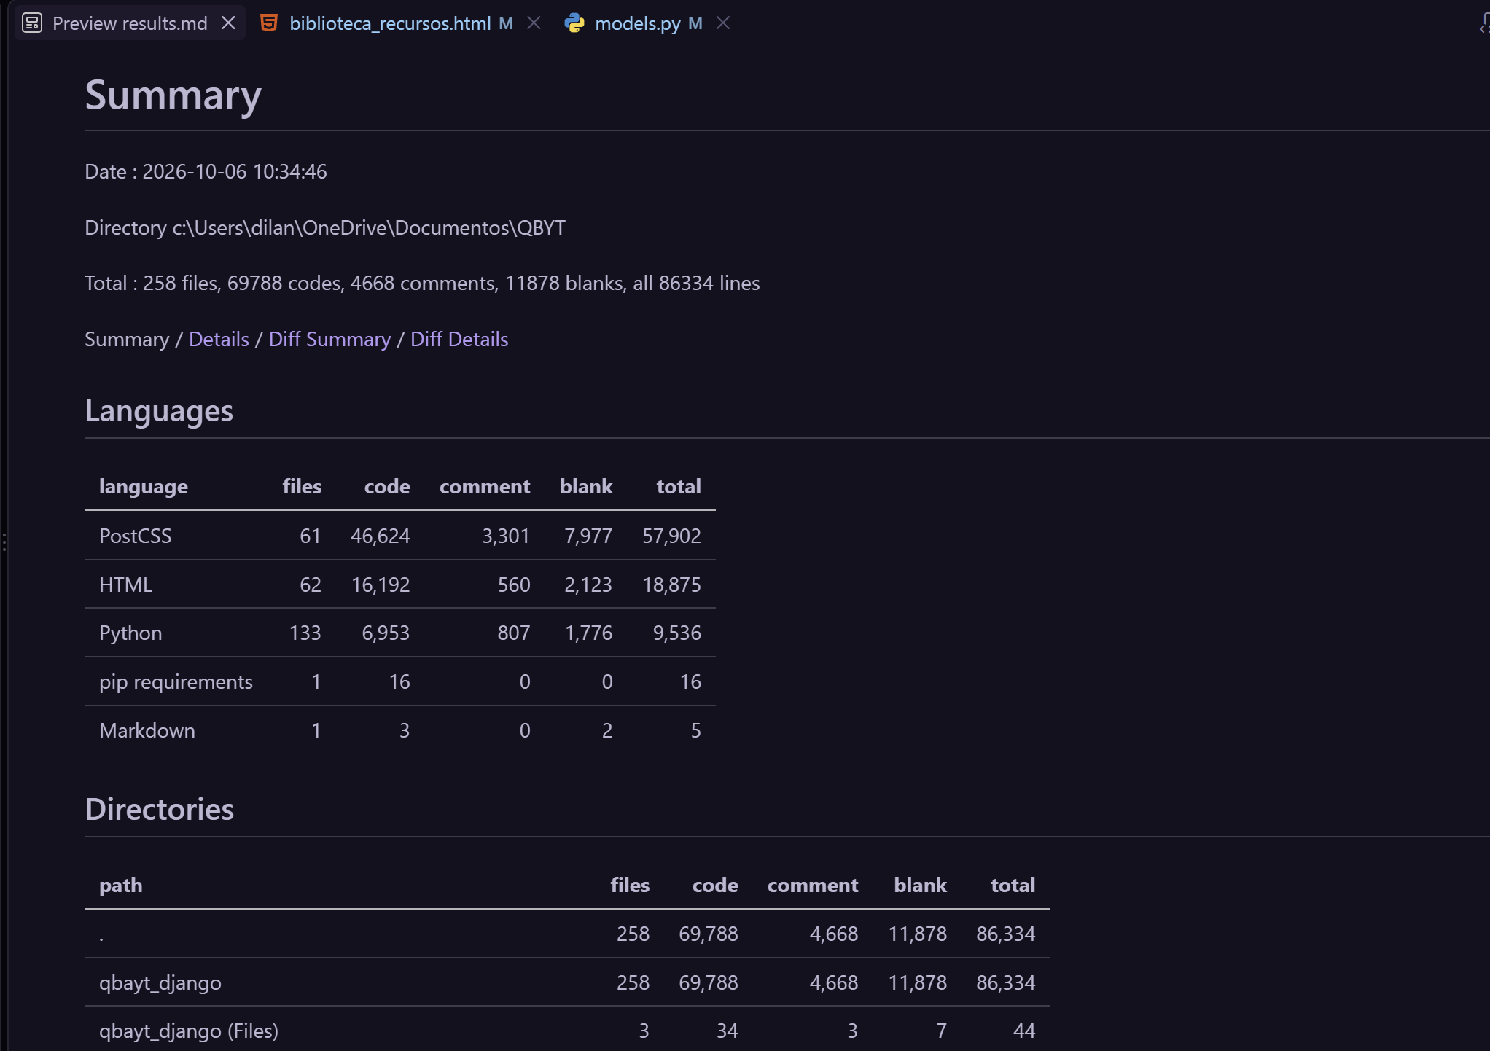

 |  | Esfuerzo
 |  | Duración
 |  | Personal
 |  | Costo

Esfuerzo | 40.28350877 | persona/mes
Duración | 9.114535917 | meses
Personal | 4.419699383 | personas
Costo | $ 8,301,715.82 | xmes
 |  | $ 75,666,287.00

